Ranking de reações
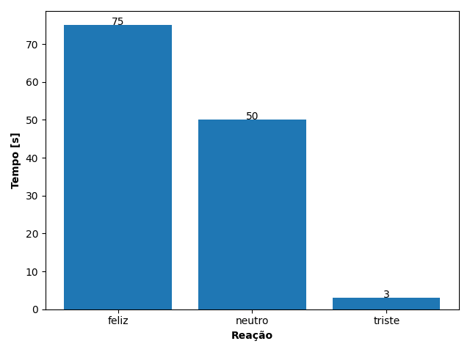
REAÇÃO | TEMPO [s]
feliz | 75
neutro | 50
triste | 3

